OCVX-H09A-I
 | Spare Parts Diagram / Vue explosée de pièce
Pacific R32
9K btu Indoor / Intérieure
OCVX-H09A-I
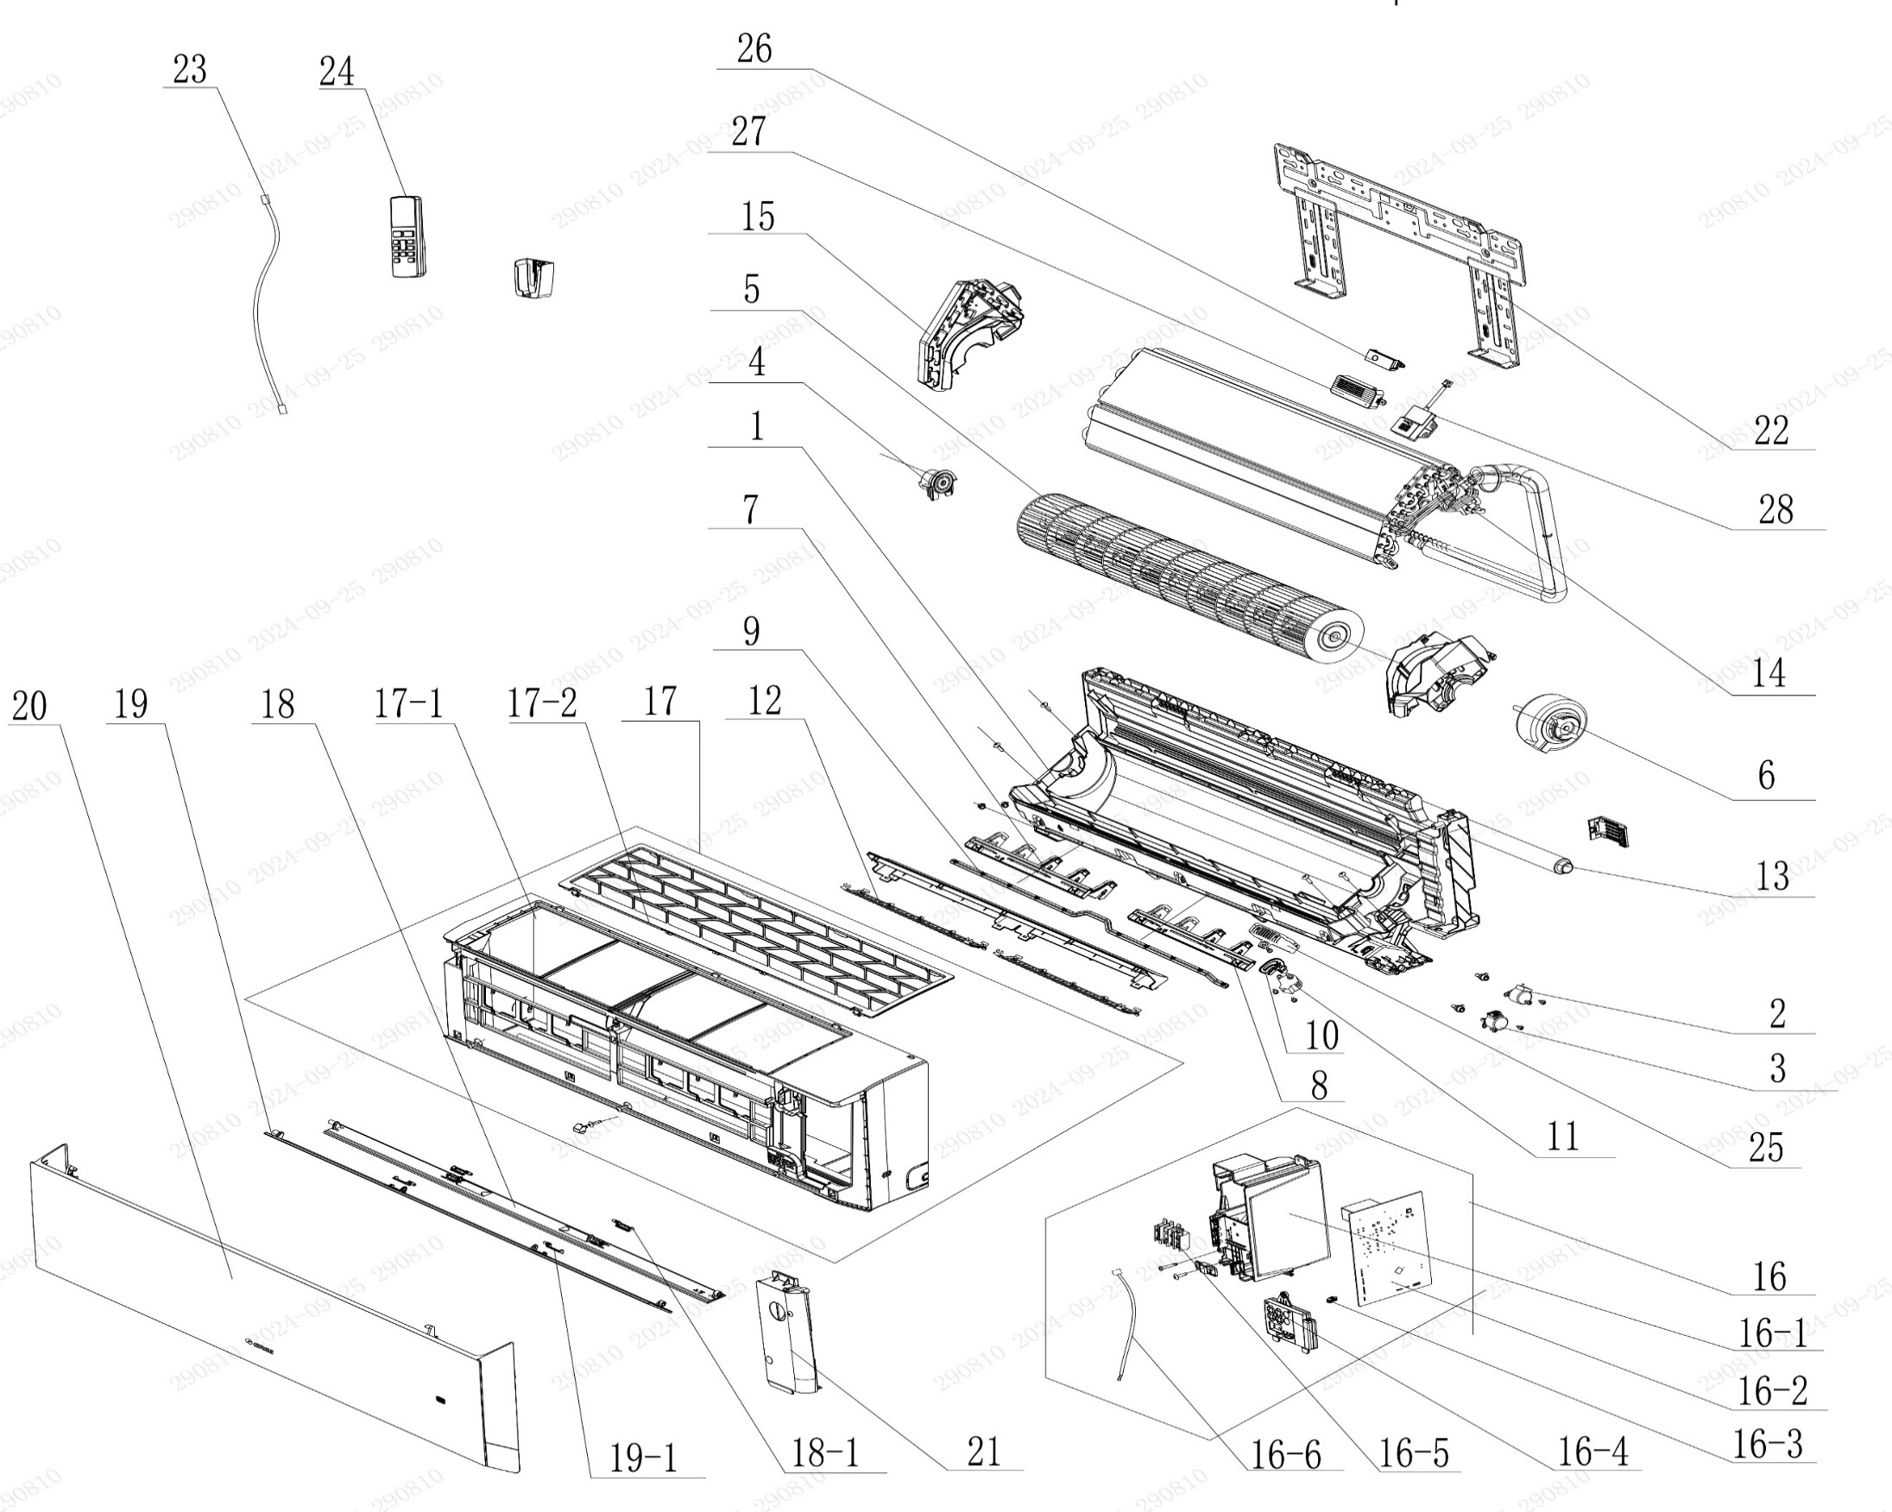

No. | Description Eng | Description Fr | Qty | Part code / Code pièce | Prix
1 | Rear Case Sub-Assy | Sous-ensemble de boîtier arrière | 1 | 00037706014101
2 | Stepping Motor | Moteur pas à pas | 1 | 1521210710
3 | Stepping Motor (up and down swing) | Moteur pas à pas (oscillement haut-bas) | 1 | 1521200607
4 | Axile Bush Sub-assy | Sous-ensemble de bague d’axe | 1 | 10542047
5 | Cross Flow Fan | Ventilateur à flux croisé | 1 | 103001060004
6 | Fan Motor | Moteur de ventilation | 1 | 15010406011702
7 | Air Louver(Left) | Volet d'air (gauche) | 1 | 200007060064
8 | Air Louver(Right) | Volet d'air (droit) | 1 | 200007060065
9 | Swing Lever | Levier d’oscillation | 1 | 200035060028
10 | Air Louver (Auto) | Volet d’air (auto) | 1 | 200007060066
11 | Stepping Motor (Left and Right Sweep) | Moteur pas à pas (balayement gauche-droite) | 1 | 1521210704
12 | Rear Grill Sub-assy | Sous-ensemble de grille arrière | 2 | 209016000003
13 | Drainage Hose | Tuyau de vidange | 1 | 05230014
14 | Evaporator Assy | Sous-ensemble de l’évaporateur | 1 | 01100106043003P
15 | Evaporator Support | Support de l’évaporateur | 1 | 200025060004
16 | Electric Box Assy | Sous-ensemble du boîtier électrique | 1 | 100002081569
16-1 | Electric Box | Boîtier électrique | 1 | 200013060065
16-2 | Main Board | Carte principale | 1 | 300002063343
16-3 | Jumper | Cavalier (jumper) | 1 | 4202021901
16-4 | Display Board | Carte d’affichage | 1 | 300001061425
16-5 | Terminal Board | Carte de bornes | 1 | 422000000022
16-6 | Temperature Sensor | Capteur de température | 1 | 3900031302
17 | Front Case Assy | Sous-ensemble de boîtier avant | 1 | 000002060393
17-1 | Front Case | Boîtier avant | 1 | 200002060080
17-2 | Filter Sub-Assy | Sous-ensemble de filtre | 1 | 111001060318
18 | Guide Louver Sub-assy | Sous-ensemble de guide de volet | 1 | 000136060139
18-1 | Plug Pin | Broche de connexion | 2 | 200033060002
19 | Guide Louver Sub-assy | Sous-ensemble de guide de volet | 1 | 000136060111
19-1 | Plug Pin | Broche de connexion | 2 | 200033060002
20 | Front Panel or Front Panel Assy | Panneau avant ou sous-ensemble de panneau avant | 1 | 272600005322
21 | Electric Box Cover | Couvercle du boîtier électrique | 1 | 200082060053
22 | Wall Mounting Frame | Cadre de montage mural | 1 | 01252484
23 | Power Cord | Cordon d'alimentation | 1 | NO CODE IN THE EXCEL
24 | Remote Controller | Télécommande | 1 | 305001060156_Y63742
25 | Plasmacluster Ion | Ion Plasmacluster | 1 | NO CODE IN THE EXCEL
26 | UV sterilizing lamp | Lampe de stérilisation UV | 1 | NO CODE IN THE EXCEL
27 | Air Cleaner | Purificateur d’air | 1 | NO CODE IN THE EXCEL
28 | Gas Sensor | Capteur de gaz | 1 | NO CODE IN THE EXCEL
 | Remote Controll Holder | Support de télécommande | 1 | 2012004801

OCVX-H09A-O
 | Spare Parts Diagram / Vue explosée de pièce
Pacific R32
9K btu Outdoor / Extérieure
OCVX-H09A-O
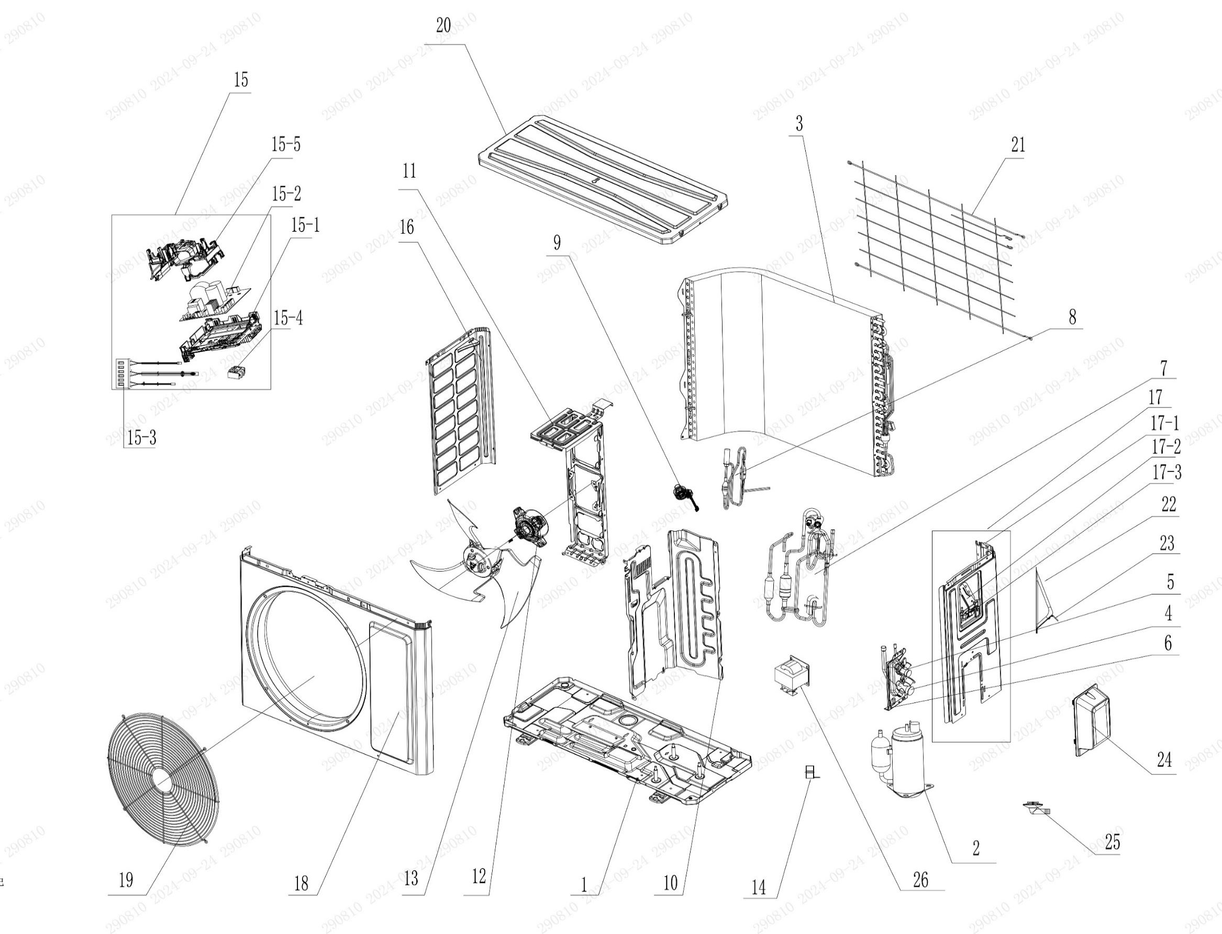

No. | Description Eng | Description Fr | Qty | Part code / Code pièce
1 | Chassis Sub-assy | Sous-ensemble de châssis | 1 | 017000060759P
2 | Compressor and Fittings | Compresseur et raccords | 1 | 009001060611
3 | Condenser Assy | Sous-ensemble de condenseur | 1 | 009012060032
4 | Cut-off valve big | Vanne d’arrêt grande | 1 | 070001060023
5 | Cut-off valve small | Vanne d’arrêt petite | 1 | 070001060022
6 | Valve Support | Support de vanne | 1 | 012044060022P
7 | 4-Way Valve Assy | Sous-ensemble de vanne 4 voies | 1 | 030152060896
8 | Electric Expansion Valve Sub-Assy | Sous-ensemble de vanne d’expansion électrique | 1 | NO CODE IN THE EXCEL
9 | Electric Expand Valve Fitting | Raccord de vanne d’expansion électrique | 1 | 07200206002301
10 | Clapboard | Cloison | 1 | 012051061151
11 | Motor Support | Support du moteur | 1 | 01204806014001
12 | Fan Motor | Moteur de ventilation | 1 | 15010406009506
13 | Axial Flow Fan | Ventilateur à flux axial | 1 | 103002060015
14 | Magnet Coil | Bobine magnétique | 1 | 4300040072
15 | Electric Box Assy | Sous-ensemble de boîtier électrique | 1 | 100002081624
15-1 | Electric Box | Boîtier électrique | 1 | 20001306010102
15-2 | Main Board | Carte principale | 1 | 300027063727
15-3 | Temperature Sensor | Capteur de température | 1 | 39000106006902
15-4 | Terminal Board | Carte de bornes | 1 | 42200006007501
15-5 | Electric Box Cover | Couvercle du boîtier électrique | 1 | 20001306010102
16 | Left Side Plate | Plaque latérale gauche | 1 | 012055060395P
17 | Right Side Plate Assy | Sous-ensemble de la plaque latérale droite | 1 | 000081060330
17-1 | Right Side Plate | Plaque latérale droite | 1 | 01205606036706P
17-2 | Earthing Plate Sub-assy | Sous-ensemble de plaque de mise à la terre | 1 | 017246000007
17-3 | Wire Clamp | Collier de serrage | 1 | 200015060025
18 | Cabinet | Coffret / Armoire | 1 | 01202206001002P
19 | Front Grill | Grille avant | 1 | 016004060011
20 | Top Cover Assy | Sous-ensemble de couvercle supérieur | 1 | 000097060355
21 | Rear Grill | Grille arrière | 1 | 016001060082
22 | Cable Cross Plate | Plaque de croisement de câbles | 1 | 01220906002802P
23 | Cable Cross Plate 1 | Plaque de croisement de câbles 1 | 1 | 012209060027P
24 | Valve Cover | Couvercle de vanne | 1 | 20008706000403
25 | Drainage Joint | Raccord de vidange | 1 | 26113009
26 | Reactor | Réacteur | 1 | NO CODE IN THE EXCEL

OCVX-H12A-I
 | Spare Parts Diagram / Vue explosée de pièce
Pacific R32
12K btu Indoor / Intérieure
OCVX-H12A-I
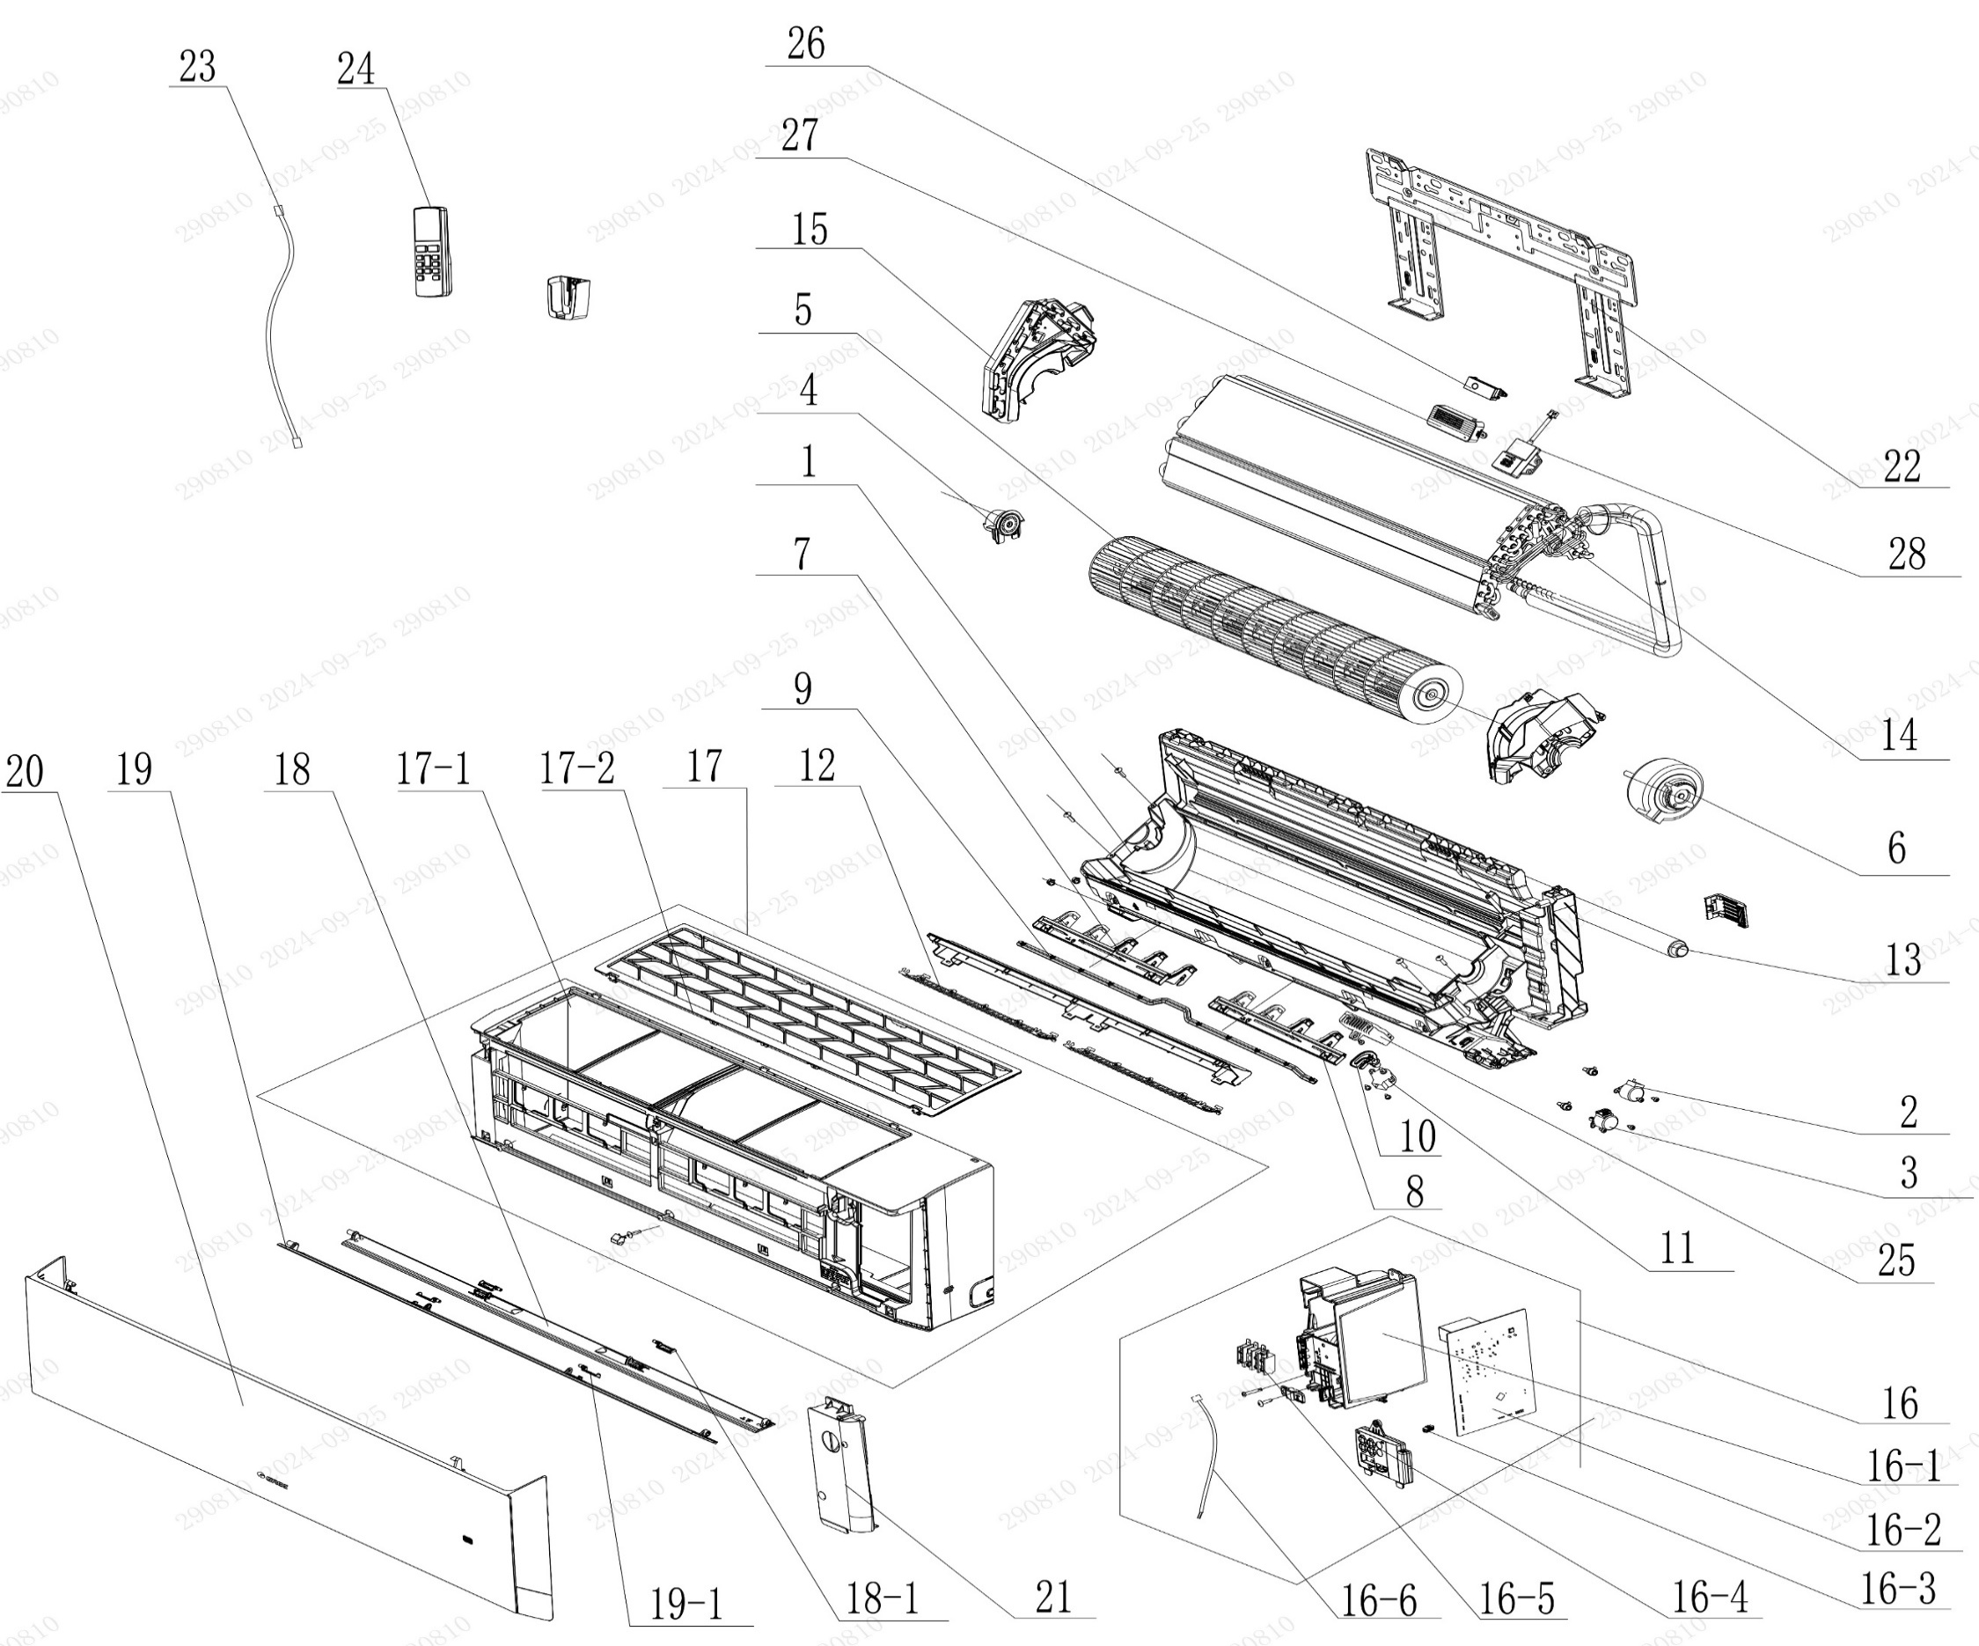

No. | Description Eng | Description Fr | Qty | Part code / Code pièce
1 | Rear Case Sub-Assy | Sous-ensemble de boîtier arrière | 1 | 00037706014101
2 | Stepping Motor | Moteur pas à pas | 1 | 1521210710
3 | Stepping Motor (up and down swing) | Moteur pas à pas (oscillement haut-bas) | 1 | 1521200607
4 | Axile Bush Sub-assy | Sous-ensemble de bague d’axe | 1 | 10542047
5 | Cross Flow Fan | Ventilateur à flux croisé | 1 | 103001060004
6 | Fan Motor | Moteur de ventilation | 1 | 15010406011702
7 | Air Louver(Left) | Volet d'air (gauche) | 1 | 200007060064
8 | Air Louver(Right) | Volet d'air (droit) | 1 | 200007060065
9 | Swing Lever | Levier d’oscillation | 1 | 200035060028
10 | Air Louver (Auto) | Volet d’air (auto) | 1 | 200007060066
11 | Stepping Motor | Moteur pas à pas | 1 | 1521210704
12 | Rear Grill Sub-assy | Sous-ensemble de grille arrière | 2 | 209016000003
13 | Drainage Hose | Tuyau de vidange | 1 | 05230014
14 | Evaporator Assy | Sous-ensemble de l’évaporateur | 1 | 01100106043007P
15 | Evaporator Support | Support de l’évaporateur | 1 | 200025060004
16 | Electric Box Assy | Sous-ensemble du boîtier électrique | 1 | 100002081632
16-1 | Electric Box | Boîtier électrique | 1 | 200013060065
16-2 | Main Board | Carte principale | 1 | 300002063343
16-3 | Jumper | Cavalier (jumper) | 1 | 4202021902
16-4 | Display Board | Carte d’affichage | 1 | 300001061425
16-5 | Terminal Board | Carte de bornes | 1 | 422000000022
16-6 | Temperature Sensor | Capteur de température | 1 | 3900031302
17 | Front Case Assy | Sous-ensemble de boîtier avant | 1 | 000002060393
17-1 | Front Case | Boîtier avant | 1 | 200002060080
17-2 | Filter Sub-Assy | Sous-ensemble de filtre | 1 | 111001060318
18 | Guide Louver Sub-assy | Sous-ensemble de guide de volet | 1 | 000136060139
18-1 | Plug Pin | Broche de connexion | 2 | 200033060002
19 | Guide Louver Sub-assy | Sous-ensemble de guide de volet | 1 | 000136060111
19-1 | Plug Pin | Broche de connexion | 2 | 200033060002
20 | Front Panel or Front Panel Assy | Panneau avant ou sous-ensemble de panneau avant | 1 | 272600005322
21 | Electric Box Cover | Couvercle du boîtier électrique | 1 | 200082060053
22 | Wall Mounting Frame | Cadre de montage mural | 1 | 01252484
23 | Power Cord | Cordon d'alimentation | 1 | NO CODE IN THE EXCEL
24 | Remote Controller | Télécommande | 1 | 305001060156_Y63742
25 | Plasmacluster Ion | Ion Plasmacluster | 1 | NO CODE IN THE EXCEL
26 | UV sterilizing lamp | Lampe de stérilisation UV | 1 | NO CODE IN THE EXCEL
27 | Air Cleaner | Purificateur d’air | 1 | NO CODE IN THE EXCEL
28 | Gas Sensor | Capteur de gaz | 1 | NO CODE IN THE EXCEL
 | Remote Controll Holder | Support de télécommande | 1 | 2012004801

OCVX-H12A-O
 | Spare Parts Diagram / Vue explosée de pièce
Pacific R32
12K btu Outdoor / Extérieure
OCVX-H12A-O
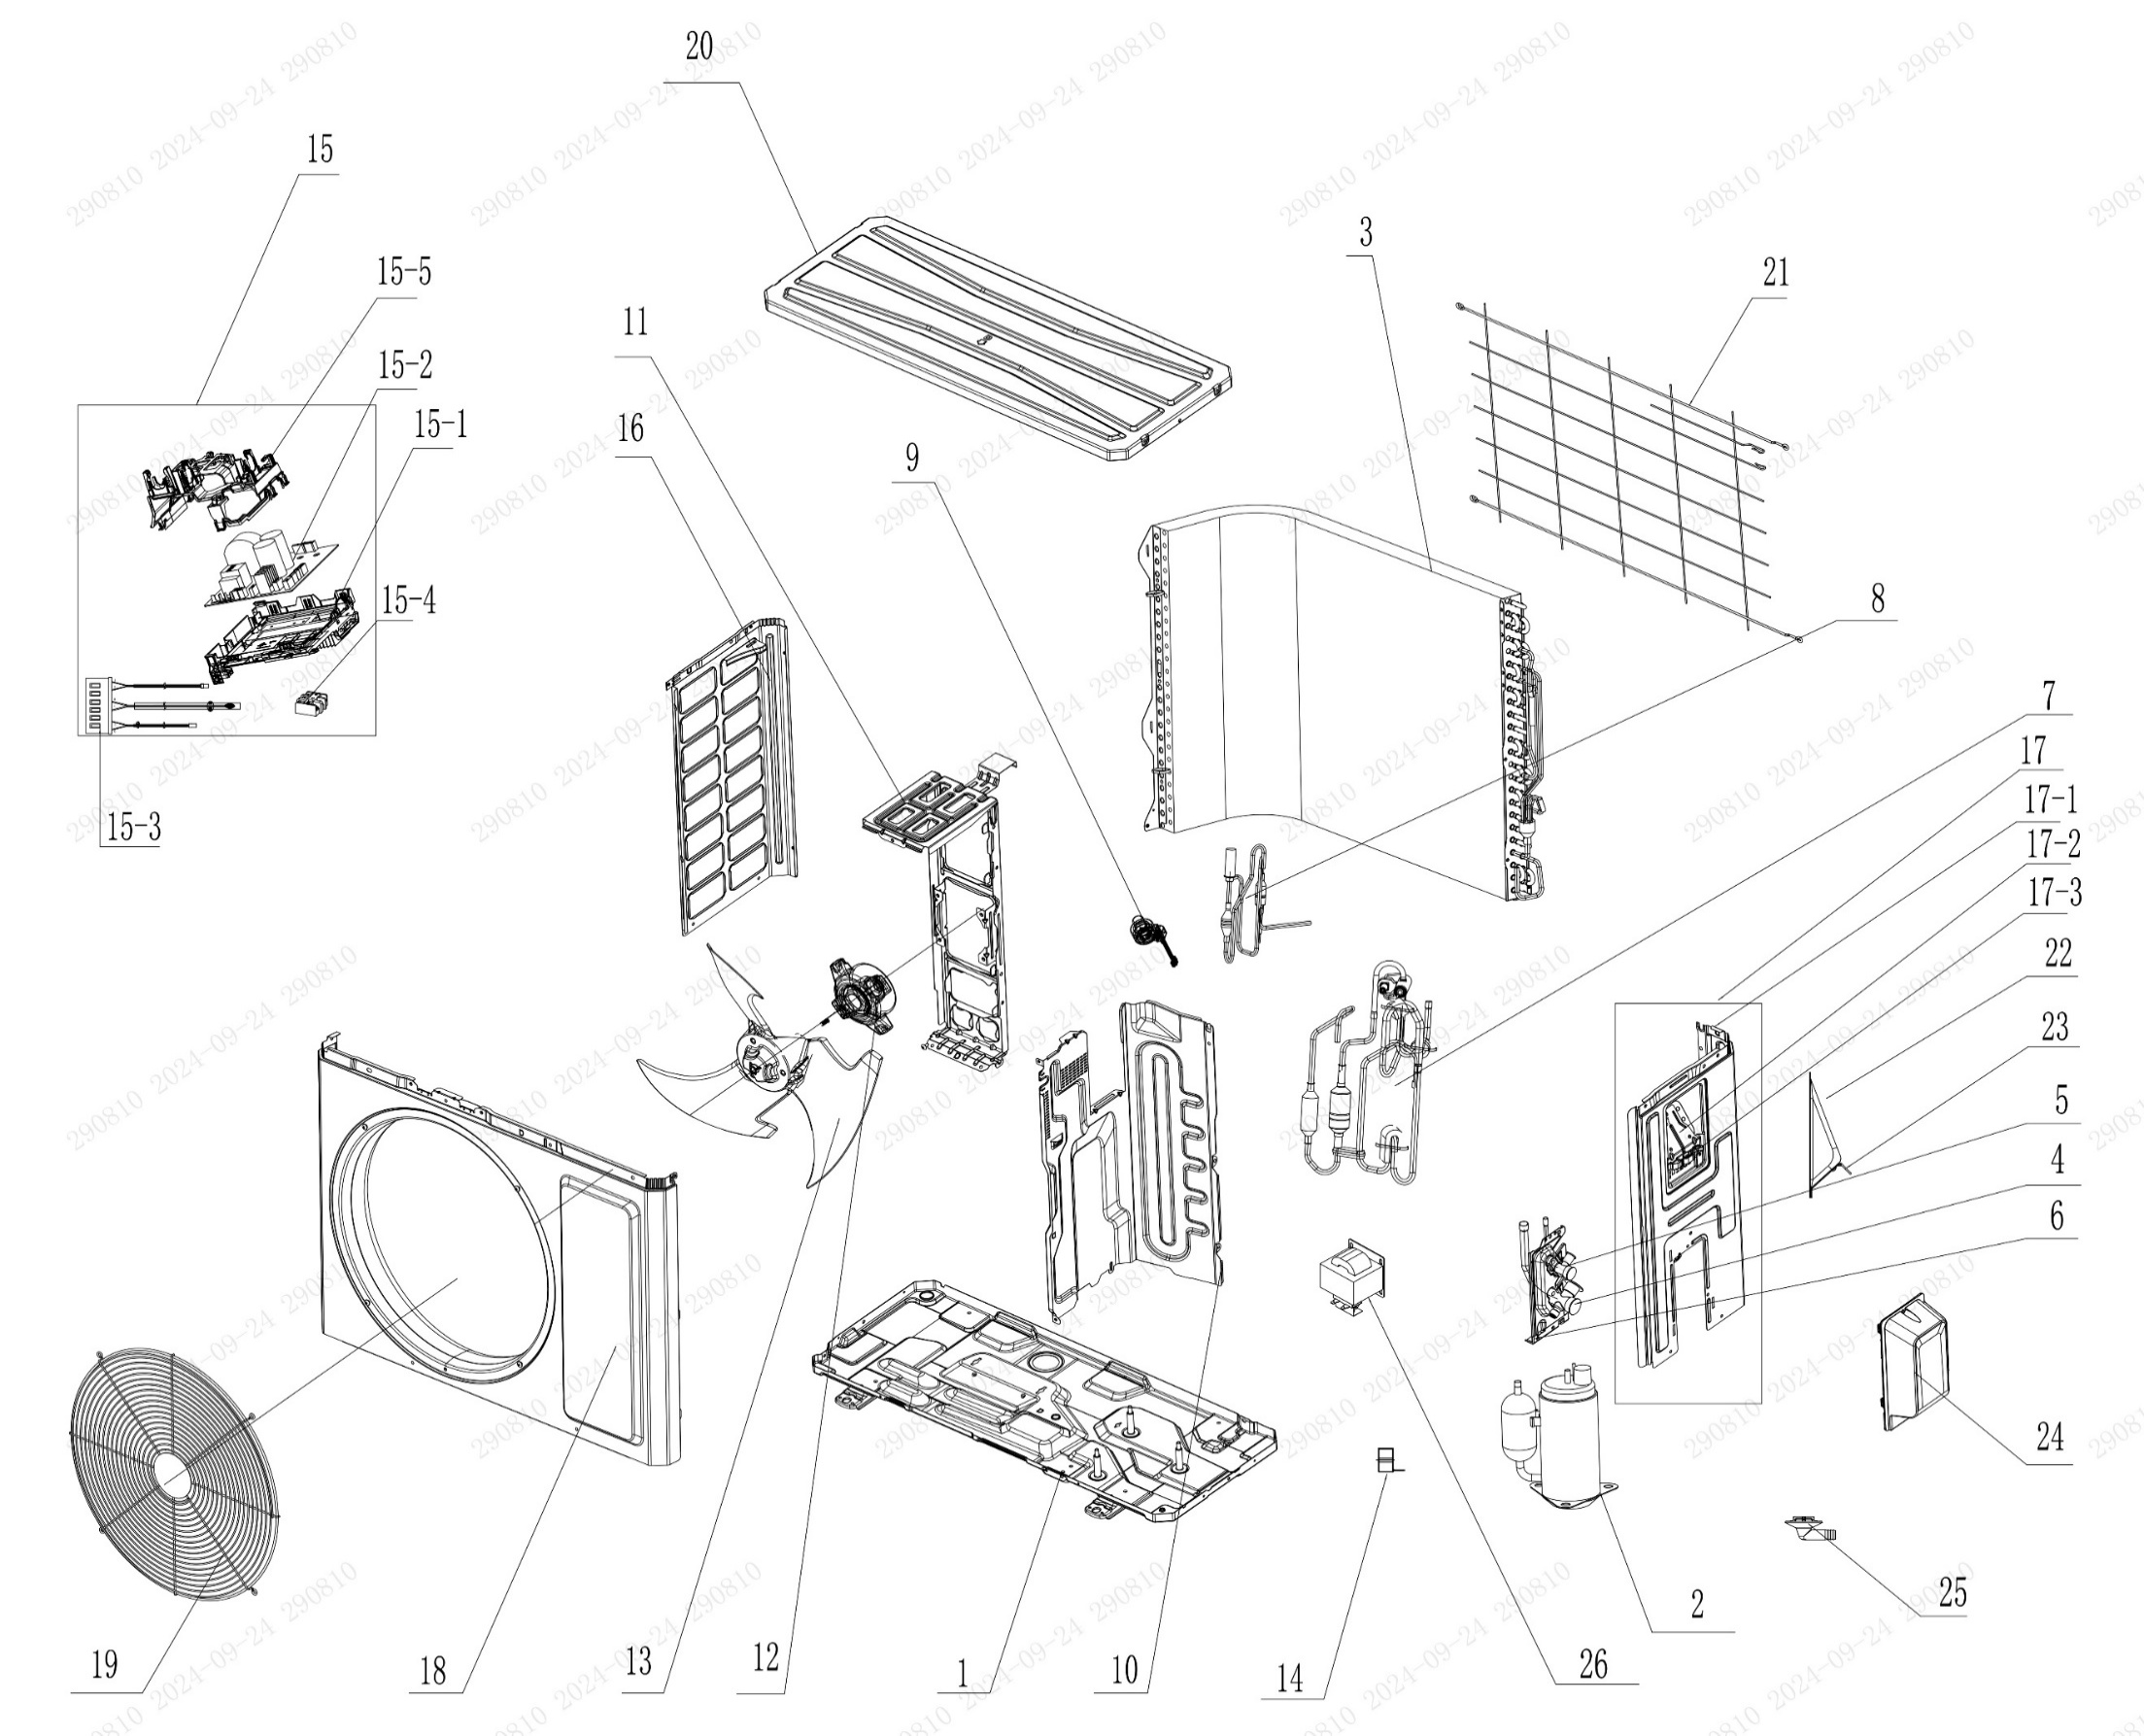

No. | Description Eng | Description Fr | Qty | Part code / Code pièce
1 | Chassis Sub-assy | Sous-ensemble de châssis | 1 | 017000060759P
2 | Compressor and Fittings | Compresseur et raccords | 1 | 009001061048
3 | Condenser Assy | Sous-ensemble de condenseur | 1 | 01100206179401
4 | Cut-off valve big | Vanne d’arrêt grande | 1 | 070001060024
5 | Cut-off valve small | Vanne d’arrêt petite | 1 | 070001060022
6 | Valve Support | Support de vanne | 1 | 012044060022P
7 | 4-Way Valve Assy | Sous-ensemble de vanne 4 voies | 1 | 030152060972
8 | Electric Expansion Valve Sub-Assy | Sous-ensemble de vanne d’expansion électrique | 1 | NO CODE IN THE EXCEL
9 | Electric Expand Valve Fitting | Raccord de vanne d’expansion électrique | 1 | 07200206002301
10 | Clapboard | Cloison | 1 | 012051061151
11 | Motor Support | Support du moteur | 1 | 01204806014001
12 | Fan Motor | Moteur de ventilation | 1 | 15010406009506
13 | Axial Flow Fan | Ventilateur à flux axial | 1 | 103002060015
14 | Magnet Coil | Bobine magnétique | 1 | 4300040072
15 | Electric Box Assy | Sous-ensemble de boîtier électrique | 1 | 100002081633
15-1 | Electric Box | Boîtier électrique | 1 | 20001306010102
15-2 | Main Board | Carte principale | 1 | 300027063733
15-3 | Temperature Sensor | Capteur de température | 1 | 39000106006902
15-4 | Terminal Board | Carte de bornes | 1 | 42200006007501
15-5 | Electric Box Cover | Couvercle du boîtier électrique | 1 | 20001306010102
16 | Left Side Plate | Plaque latérale gauche | 1 | 012055060395P
17 | Right Side Plate Assy | Sous-ensemble de la plaque latérale droite | 1 | 000081060330
17-1 | Right Side Plate | Plaque latérale droite | 1 | 01205606036706P
17-2 | Earthing Plate Sub-assy | Sous-ensemble de plaque de mise à la terre | 1 | 017246000007
17-3 | Wire Clamp | Collier de serrage | 1 | 200015060025
18 | Cabinet | Coffret / Armoire | 1 | 01202206001002P
19 | Front Grill | Grille avant | 1 | 016004060011
20 | Top Cover Assy | Sous-ensemble de couvercle supérieur | 1 | 000097060355
21 | Rear Grill | Grille arrière | 1 | 016001060082
22 | Cable Cross Plate | Plaque de croisement de câbles | 1 | 01220906002802P
23 | Cable Cross Plate 1 | Plaque de croisement de câbles 1 | 1 | 012209060027P
24 | Valve Cover | Couvercle de vanne | 1 | 20008706000403
25 | Drainage Joint | Raccord de vidange | 1 | 26113009
26 | Reactor | Réacteur | 1 | NO CODE IN THE EXCEL

OCVX-H18A-I
 | Spare Parts Diagram / Vue explosée de pièce
Pacific R32
18K btu Indoor / Intérieure
OCVX-H18A-I
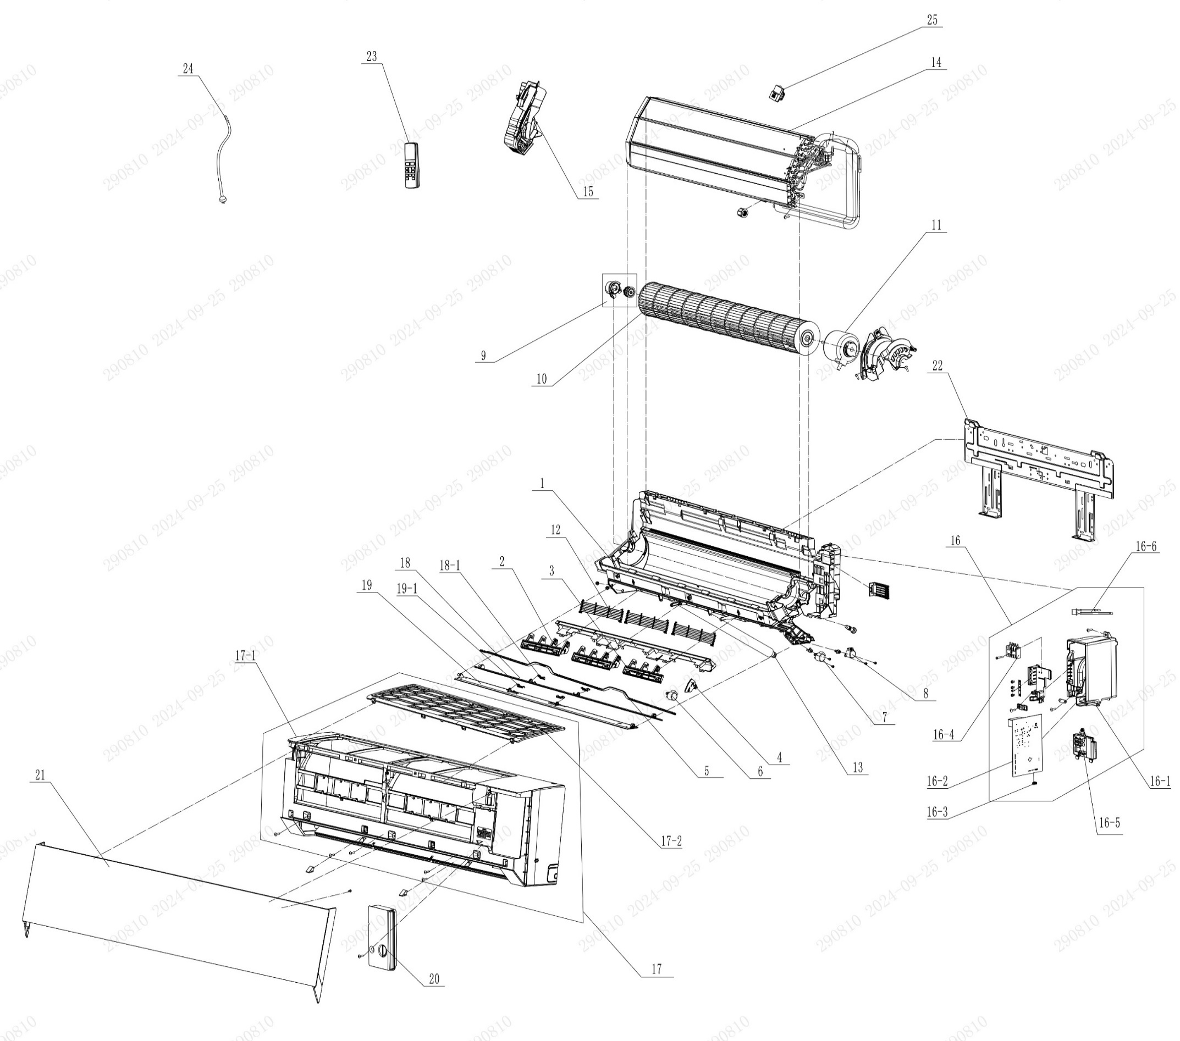

No. | Description Eng | Description Fr | Qty | Part code / Code pièce
1 | Rear Case Sub-Assy | Sous-ensemble de boîtier arrière | 1 | 00037706012501
2 | Air Louver 1 | Volet d'air 1 | 2 | 200007060051
3 | Air Louver 2 | Volet d'air 2 | 1 | 200007060053
4 | Air Louver | Volet d'air | 1 | 200007060052
5 | Swing Lever | Levier d’oscillation | 1 | 200035060020
6 | Stepping Motor | Moteur pas à pas | 1 | 1521210704
7 | Stepping Motor | Moteur pas à pas | 1 | 1521200606
8 | SteppingMotor | Moteur pas à pas | 1 | 1521210710
9 | Axile Bush Sub-assy | Sous-ensemble de bague d’axe | 1 | 10542047
10 | Cross Flow Fan | Ventilateur à flux croisé | 1 | 103001060017
11 | Motor | Moteur | 1 | NO CODE IN THE EXCEL
12 | Rear Grill Sub-assy | Sous-ensemble de grille arrière | 3 | 209168000003
13 | Drainage Hose | Tuyau de vidange | 1 | 05230014
14 | Evaporator Assy | Sous-ensemble de l’évaporateur | 1 | 01100106147403P
15 | Evaporator Support | Support de l’évaporateur | 1 | 200025060012
16 | Electric Box Assy | Sous-ensemble du boîtier électrique | 1 | 100002081668
16-1 | Electric Box | Boîtier électrique | 1 | 200013060061
16-2 | Main Board | Carte principale | 1 | 300002063343
16-3 | Jumper | Cavalier (jumper) | 1 | 4202021920
16-4 | Terminal Board | Carte de bornes | 1 | 422000000022
16-5 | Display Board | Carte d’affichage | 1 | 300001061425
16-6 | Temperature Sensor | Capteur de température | 1 | 3900031302
17 | Front Case Assy | Sous-ensemble de boîtier avant | 1 | 000002060392
17-1 | Front Case | Boîtier avant | 1 | 200002060077
17-2 | Filter Sub-Assy | Sous-ensemble de filtre | 1 | 111001060314
18 | Guide Louver Sub-assy | Sous-ensemble de guide de volet | 1 | 000136060138
18-1 | Plug Pin | Broche de connexion | 2 | 200033060002
19 | Guide Louver Sub-assy | Sous-ensemble de guide de volet | 1 | 000136060118
19-1 | Plug Pin | Broche de connexion | 2 | 200033060002
20 | Electric Box Cover | Couvercle du boîtier électrique | 1 | 200082060050
21 | Front Panel or Front Panel Assy | Panneau avant ou sous-ensemble de panneau avant | 1 | 272600005323
22 | Wall Mounting Frame Sub-assy | Sous-ensemble du cadre de montage mural | 1 | 012043060008
23 | Remote Controller | Télécommande | 1 | 305001060156_Y63742
24 | Power Cord | Cordon d'alimentation | 1 | NO CODE IN THE EXCEL
25 | Gas Sensor | Capteur de gaz | 1 | NO CODE IN THE EXCEL
26 | Gas Sensor | Capteur de gaz | 1 | NO CODE IN THE EXCEL
 | Remote Controll Holder | Support de télécommande | 1 | 2012004801

OCVX-H18A-O
 | Spare Parts Diagram / Vue explosée de pièce
Pacific R32
18K btu Outdoor / Extérieure
OCVX-H18A-O
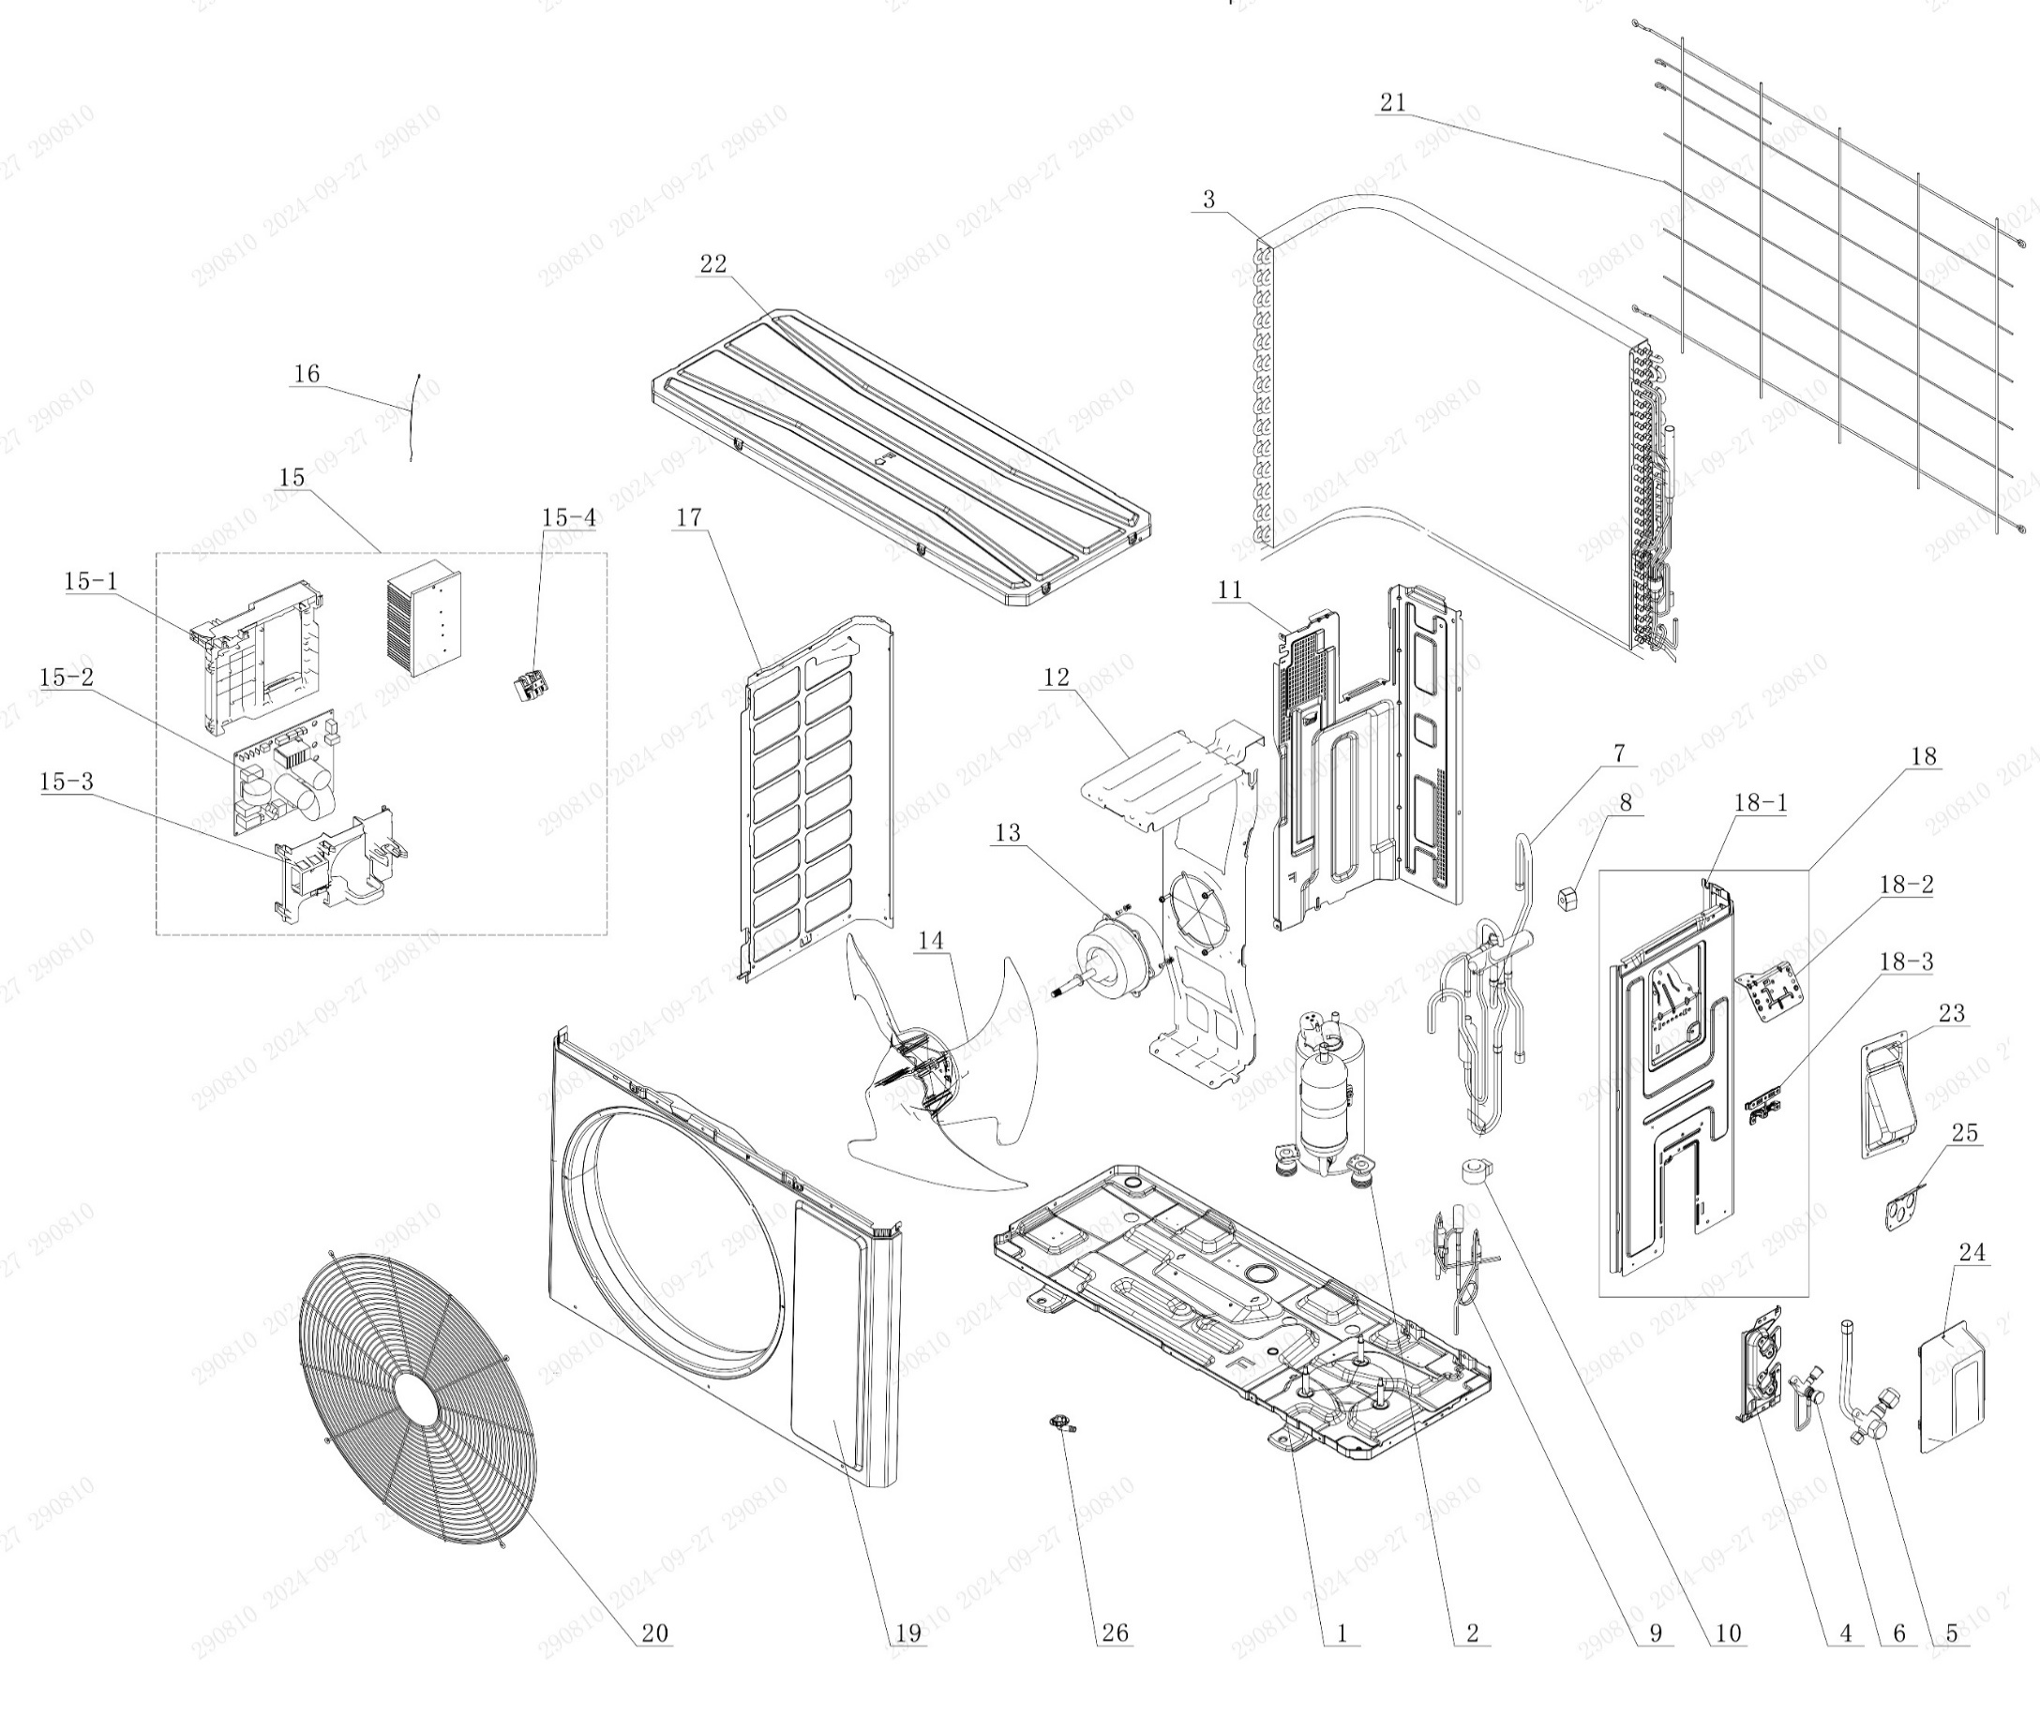

No. | Description Eng | Description Fr | Qty | Part code / Code pièce
1 | Chassis Sub-assy | Sous-ensemble de châssis | 1 | 01700006076102P
2 | Compressor and Fittings | Compresseur et raccords | 1 | 009001060783
3 | Condenser Assy | Sous-ensemble de condenseur | 1 | 01100206198302
4 | Valve Support | Support de vanne | 1 | 012044060022P
5 | Cut-off valve big | Vanne d’arrêt grande | 1 | 070001060024
6 | Cut-off valve small | Vanne d’arrêt petite | 1 | 070001060022
7 | 4-Way Valve Assy | Sous-ensemble de vanne 4 voies | 1 | 030152061709
8 | 4 Way Valve Coil or Magnet Coil | Bobine de vanne 4 voies ou bobine magnétique | 1 | 030152061034
9 | Electric Expansion Valve Sub-Assy | Sous-ensemble de vanne d’expansion électrique | 1 | 030174060349
10 | Electric Expand Valve Fitting | Raccord de vanne d’expansion électrique | 1 | 07200206002214
11 | Clapboard | Cloison | 1 | 012051061205
12 | Motor Support | Support du moteur | 1 | 012048060145
13 | Motor | Moteur | 1 | NO CODE IN THE EXCEL
14 | Axial Flow Fan | Ventilateur à flux axial | 1 | 10335262
15 | Electric Box Assy | Sous-ensemble du boîtier électrique | 1 | 100002081646
15-1 | Electric Box | Boîtier électrique | 1 | 20001306008501
15-2 | Main Board | Carte principale | 1 | 300027063750
15-3 | Electric Box Cover | Couvercle du boîtier électrique | 1 | 20008206006801
15-4 | Terminal Board | Carte de bornes | 1 | 42200006007501
16 | Temperature Sensor | Capteur de température | 1 | 39000106006901
17 | Left Side Plate | Plaque latérale gauche | 1 | 012055060393P
18 | Right Side Plate Assy | Sous-ensemble de la plaque latérale droite | 1 | 000081060389
18-1 | Right Side Plate | Plaque latérale droite | 1 | 01205606037704P
18-2 | Earthing Plate Sub-assy | Sous-ensemble de plaque de mise à la terre | 1 | 01724600000204
18-3 | Wire Clamp | Collier de serrage | 1 | 200015060023
19 | Front Panel | Panneau avant | 1 | 01207306161101P02
20 | Grill | Grille | 1 | 016004060017
21 | Rear Grill | Grille arrière | 1 | 016001060088
22 | Top Cover Assy | Sous-ensemble du couvercle supérieur | 1 | 00009706033302
23 | Handle | Poignée | 1 | 012210060013P
24 | Valve Cover | Couvercle de vanne | 1 | 20008706000503
25 | Cable Cross Plate | Plaque de croisement de câbles | 1 | 01220906004101P
26 | Drainage Joint | Raccord de vidange | 1 | 26113009

OCVX-H24A-I
 | Spare Parts Diagram / Vue explosée de pièce
Pacific R32
24K btu Indoor / Intérieure
OCVX-H24A-I
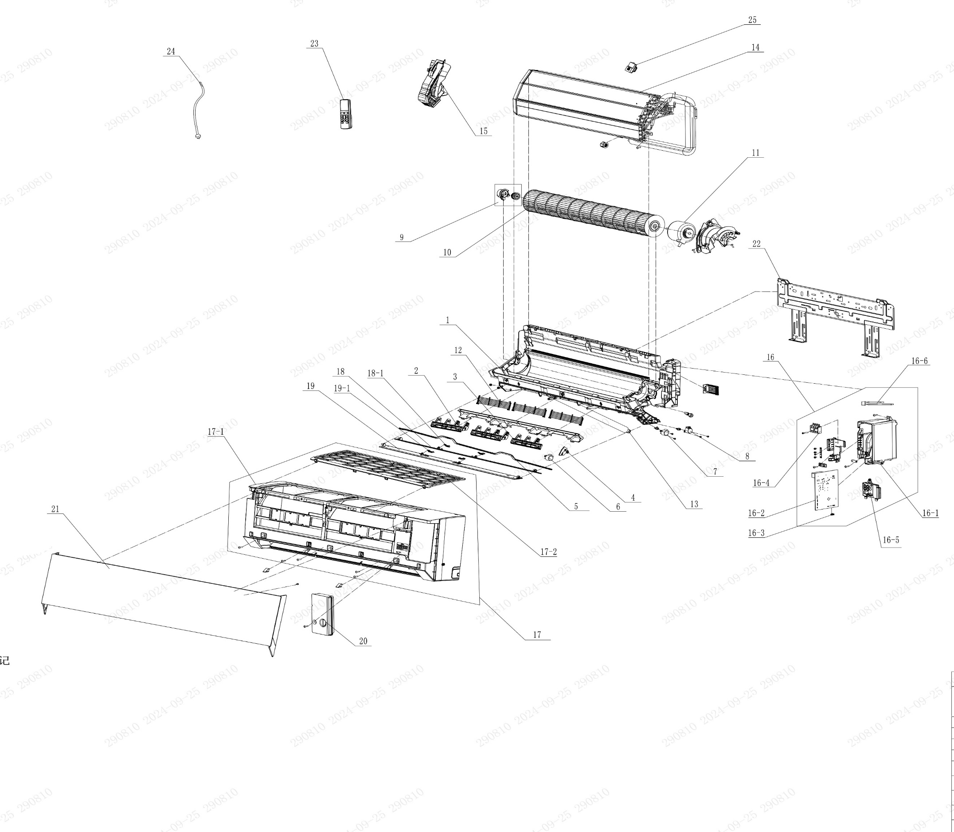

No. | Description Eng | Description Fr | Qty | Part code / Code pièce
1 | Rear Case Sub-Assy | Sous-ensemble de boîtier arrière | 1 | 00037706012501
2 | Air Louver 1 | Volet d'air 1 | 2 | 200007060051
3 | Air Louver 2 | Volet d'air 2 | 1 | 200007060053
4 | Air Louver | Volet d'air | 1 | 200007060052
5 | Swing Lever | Levier d’oscillation | 1 | 200035060020
6 | Stepping Motor (Left and right) | Moteur pas à pas (Gauche-Droite) | 1 | 1521210704
7 | Stepping Motor | Moteur pas à pas | 1 | 1521200606
8 | SteppingMotor | Moteur pas à pas | 1 | 1521210710
9 | Axile Bush Sub-assy | Sous-ensemble de bague d’axe | 1 | 10542047
10 | Cross Flow Fan | Ventilateur à flux croisé | 1 | 103001060017
11 | Motor | Moteur | 1 | 15010406008802
12 | Rear Grill Sub-assy | Sous-ensemble de grille arrière | 3 | 209168000003
13 | Drainage Hose | Tuyau de vidange | 1 | 05230014
14 | Evaporator Assy | Sous-ensemble de l’évaporateur | 1 | 011001063491P01
15 | Evaporator Support | Support de l’évaporateur | 1 | 200025060012
16 | Electric Box Assy | Sous-ensemble du boîtier électrique | 1 | 100002081794
16-1 | Electric Box | Boîtier électrique | 1 | 200013060061
16-2 | Main Board | Carte principale | 1 | 300002063343
16-3 | Jumper | Cavalier (jumper) | 1 | 4202021921
16-4 | Terminal Board | Carte de bornes | 1 | 422000000022
16-5 | Display Board | Carte d’affichage | 1 | 300001061425
16-6 | Temperature Sensor | Capteur de température | 1 | 3900031302
17 | Front Case Assy | Sous-ensemble de boîtier avant | 1 | 000002060392
17-1 | Front Case | Boîtier avant | 1 | 200002060077
17-2 | Filter Sub-Assy | Sous-ensemble de filtre | 1 | 111001060314
18 | Guide Louver Sub-assy | Sous-ensemble de guide de volet | 1 | 000136060138
18-1 | Plug Pin | Broche de connexion | 2 | 200033060002
19 | Guide Louver Sub-assy | Sous-ensemble de guide de volet | 1 | 000136060118
19-1 | Plug Pin | Broche de connexion | 2 | 200033060002
20 | Electric Box Cover | Couvercle du boîtier électrique | 1 | 200082060050
21 | Front Panel or Front Panel Assy | Panneau avant ou sous-ensemble de panneau avant | 1 | 272600005323
22 | Wall Mounting Frame Sub-assy | Sous-ensemble du cadre de montage mural | 1 | 012043060008
23 | Remote Controller | Télécommande | 1 | 305001060156_Y63742
24 | Power Cord | Cordon d'alimentation | 1 | NO CODE IN THE EXCEL
25 | Gas Sensor | Capteur de gaz | 1 | 34002406001601
 | Remote Controll Holder | Support de télécommande | 1 | 2012004801

OCVX-H24A-O
 | Spare Parts Diagram / Vue explosée de pièce
Pacific R32
24K btu Outdoor / Extérieure
OCVX-H24A-O


No. | Description Eng | Description Fr | Qty | Part code / Code pièce
1 | Chassis Sub-assy | Sous-ensemble de châssis | 1 | 01700006076102P
2 | Compressor and Fittings | Compresseur et raccords | 1 | 009001061004
3 | Condenser Assy | Sous-ensemble de condenseur | 1 | 01100206169803
4 | Valve Support | Support de vanne | 1 | 012044060032P
5 | Cut-off valve big | Vanne d’arrêt grande | 1 | 070001060032
6 | Cut-off valve small | Vanne d’arrêt petite | 1 | 070001060027
7 | 4-Way Valve Assy | Sous-ensemble de vanne 4 voies | 1 | 030152061500
8 | 4 Way Valve Coil or Magnet Coil | Bobine de vanne 4 voies ou bobine magnétique | 1 | 030152061285
9 | Electric Expansion Valve Sub-Assy | Sous-ensemble de vanne d’expansion électrique | 1 | 030174060335
10 | Electric Expand Valve Fitting | Raccord de vanne d’expansion électrique | 1 | 07200206002309
11 | Clapboard | Cloison | 1 | 012051061303
12 | Motor Support | Support du moteur | 1 | 012048060145
13 | Motor | Moteur | 1 | NO CODE IN THE EXCEL
14 | Axial Flow Fan | Ventilateur à flux axial | 1 | 10335262
15 | Electric Box Assy | Sous-ensemble du boîtier électrique | 1 | 100002082553
15-1 | Electric Box | Boîtier électrique | 1 | 20001306008501
15-2 | Main Board | Carte principale | 1 | 300027063940
15-3 | Electric Box Cover | Couvercle du boîtier électrique | 1 | 20008206006801
15-4 | Terminal Board | Carte de bornes | 1 | 42200006007501
16 | Temperature Sensor | Capteur de température | 1 | 39000106006901
17 | Left Side Plate | Plaque latérale gauche | 1 | 012055060393P
18 | Right Side Plate Assy | Sous-ensemble de la plaque latérale droite | 1 | 00008106039901
18-1 | Right Side Plate | Plaque latérale droite | 1 | 01205606038704P
18-2 | Earthing Plate Sub-assy | Sous-ensemble de plaque de mise à la terre | 1 | 01724600000204
18-3 | Wire Clamp | Collier de serrage | 1 | 200015060021
19 | Front Panel | Panneau avant | 1 | 01207306161101P02
20 | Grill | Grille | 1 | 016004060017
21 | Rear Grill | Grille arrière | 1 | 016001060085
22 | Top Cover Assy | Sous-ensemble du couvercle supérieur | 1 | 00009706033301
23 | Handle | Poignée | 1 | 012210060013P
24 | Valve Cover | Couvercle de vanne | 1 | 20008706000503
25 | Cable Cross Plate | Plaque de croisement de câbles | 1 | 01220906004101P
26 | Drainage Joint | Raccord de vidange | 1 | 26113009

